тест-кейсы
Тест-кейс № | Окружение | Название | Описание | Приоритет | Предусловия | Шаги | Ожидаемый результат | Результат | Комментарий
SL-001 | Win11 / Chrome | Поиск товара на всех маркетплейсах | Результаты поиска должны быть релевантны запросу; товары должны быть во всех магазинах. Если в каком-то маркетплейсе не оказалось товаров, то следует проверить его выдачу прямым запросом на сайт маркетплейса. | Normal | Наличие товаров на маркетплейсах | 1) Открыть браузер и перейти на сайт https://shopiland.ru/. 2)Навести курсор мыши на поле поиска. 3) Ввести в поисковую строку название существующего товар. Например футболка мужская 4) Дождаться появления вариантов поиска. 5) Выбрать один из вариантов или завершить ввод. 6) Нажать Enter или кнопку поиска. 7) Проверить результаты поиска на соответствие запросу на всех маркетплейсах, указанных на сайте. Если товары отсутствуют на каком-то маркетплейсе, проверить его выдачу прямым запросом на сайт маркетплейса. | Соответствующие результаты поиска на всех маркетплейсах Товары отображаются на всех маркетплейсах. | 1) Passed 2) Passed 3) Passed 4) Passed 5) Passed 6) Passed 7) Failed
SL-002 | Win11 / Chrome | Отображение товаров для выбранного города в магазине | Проверьте отображение товаров для выбранного города. Для этого запросите результаты в определенном магазине. Товары сравниваются, так как парсеры параллельно выполняют запрос пользователя во всех магазинах с выбранным городом. | Normal | Выбранный город Например; Екатеренбург | 1) Зайти на сайт https://shopiland.ru/. 2) Выбрать город из списка или ввести его в поле поиска. 3) В поле поиска ввести название существующего товара. 4) Дождаться появления вариантов поиска. 5) Выбрать один из вариантов или завершить ввод. 6) Нажать Enter или кнопку поиска. 7) Проверить результаты поиска в выбранном городе на соответствие запросу. 8) Проверить результаты поиска в других городах на соответствие запросу.. 9) Проверить наличие товаров в магазине, указанном в запросе, напрямую, используя сайт магазина. | Поиск возвращает соответствующие результаты. Результаты отображают товары для выбранного города. Результаты отображают товары для других городов. Товары отображаются в выбранном магазине | 1) Passed 2) Passed 3) Passed 4) Passed 5) Passed 6) Passed 7) Passed 8) Passed 9) Passed
SL-003 | Win11 / Chrome | Проверка доступности товара для продажи в выбранном городе при переходе на страницу товара в магазине | Если в поиске выбран, например, город Омск, то при переходе на страницу товара в магазине товар должен быть доступен для продажи в выбранном городе. | Normal | Выбранный город Например; Екатеренбург | 1) Зайти на сайт https://shopiland.ru/. 2) Выбрать город Екатеренбург или другой выбранный город. 3) В поле поиска ввести название существующего товара. 4) Дождаться появления вариантов поиска. 5) Выбрать один из вариантов или завершить ввод. 6) Нажать Enter или кнопку поиска. 7) Найти товар в результатах поиска и кликнуть на него для перехода на страницу товара. 8) Проверить информацию о доступности товара в выбранном городе на странице товара. 9) Проверить информацию о доступности товара в других городах на странице товара, если такая информация представлена. 10) Проверить доступность товара для продажи в выбранном городе, перейдя на сайт магазина и выбрав указанный город. | Страница товара отображается. Товар доступен для продажи в выбранном городе. Товар доступен для продажи в других городах, если такая информация представлена. Товар доступен для продажи в выбранном городе на сайте магазина | 1)Passed 2)Passed 3)Passed 4)Passed 5)Passed 6)Passed 7)Passed 8)Passed 9)Passed 10)Passed
SL-004 | Win11 / Chrome | Проверка дефолтной сортировки по популярности | Дефолтная сортировка — по популярности. Сверху должны идти товары, у которых больше всего отзывов. | Normal | Результаты поиска | 1) Зайти на сайт https://shopiland.ru/. 2) Выбрать город и ввести поисковый запрос. 3) Дождаться появления результатов поиска. 4) Проверить, что товары отсортированы по убыванию количества отзывов (популярности). 5) Если возможно, проверить несколько страниц результатов поиска, чтобы убедиться, что сортировка сохраняется на всех страницах. 6) Проверить, что товары с наибольшим количеством отзывов расположены сверху. | Товары отсортированы по популярности, сначала идут товары с большим количеством отзывов | 1)Passed 2)Passed 3)Passed 4)Passed 5)Passed 6)Passed
SL-005 | Win11 / Chrome | Проверка сортировки результатов поиска по рейтингу | Сортировка по рейтингу: сверху должны товары, у которых самый высокий рейтинг. | Normal | Результаты поиска | 1) Зайти на сайт https://shopiland.ru/. 2) Выбрать город и ввести поисковый запрос. 3) Дождаться появления результатов поиска. 4) Найти и кликнуть на кнопку "Сортировка" или "Фильтры". 5) Выбрать сортировку по рейтингу. 6) Проверить, что товары отсортированы по убыванию рейтинга. 7) Если возможно, проверить несколько страниц результатов поиска, чтобы убедиться, что сортировка сохраняется на всех страницах. 8) Проверить, что товары с самым высоким рейтингом расположены сверху. | Товары отсортированы по рейтингу, сначала идут товары с самым высоким рейтингом | 1)Passed 2)Passed 3)Passed 4)Passed 5)Passed 6)Passed 7)Passed 8)Passed
SL-006 | Win11 / Chrome | Проверка сортировки результатов поиска по рейтингу | Сортировка по цене: изначально товары с меньшей ценой должны быть сверху, а при повторном клике на кнопку фильтра сверху должны быть, наоборот, товары с наивысшей ценой. | Normal | Результаты поиска | 1) Зайти на сайт https://shopiland.ru/. 2) Выбрать город и ввести поисковый запрос. 3) Дождаться появления результатов поиска. 4) Найти и кликнуть на кнопку "Сортировка" или "Фильтры". 5) Выбрать сортировку по цене. 6) Проверить, что товары отсортированы по возрастанию цены. 7) Если возможно, проверить несколько страниц результатов поиска, чтобы убедиться, что сортировка сохраняется на всех страницах. 8) Проверить, что товары с меньшей ценой расположены сверху. 9) Повторно кликнуть на кнопку сортировки по цене. 10) Проверить, что товары отсортированы по убыванию цены. 11) Проверить, что товары с наивысшей ценой расположены сверху. | Товары отсортированы по рейтингу, сначала идут товары с самым высоким рейтингом | 1)Passed 2)Passed 3)Passed 4)Passed 5)Passed 6)Passed 7)Passed 8)Passed 9)Passed 10)Passed 11)Passed
SL-007 | Win11 / Chrome | Проверка фильтрации результатов поиска по ценовому диапазону | Фильтрация по ценовому диапазону: должны отображаться только товары, которые вписываются в указанный пользователем диапазон. | Normal | Результаты поиска | 1) Зайти на сайт https://shopiland.ru/. 2) Выбрать город и ввести поисковый запрос. 3) Дождаться появления результатов поиска. 4) Найти и кликнуть на кнопку "Фильтры". 5) Выбрать опцию "Цена" или "Ценовой диапазон". 6) Ввести ценовой диапазон, например, от 1000 до 2000 рублей. 7) Применить выбранный диапазон цен. 8) Проверить, что результаты поиска отображают только товары, цены которых вписываются в указанный диапазон. 9) Проверить, что товары, цены которых не вписываются в указанный диапазон, отсутствуют в результатах поиска. 10) Если возможно, проверить несколько страниц результатов поиска, чтобы убедиться, что фильтрация работает на всех страницах. | Результаты поиска отображают только товары, цены которых вписываются в указанный пользователем диапазон. | 1)Passed 2)Passed 3)Passed 4)Passed 5)Passed 6)Passed 7)Passed 8)Passed 9)Passed 10)Passed
SL-008 | Win11 / Chrome | Проверка наличия canonical link на главной.странице сайта | Каждая страница должна содержать canonical link. | Normal | Главная страница | 1) Просмотреть HTML-код главной страницы сайта. 2) Найти тег <link rel="canonical"> в HTML-коде. 3) Проверить, что значение атрибута href указывает на канонический URL текущей страницы. 4) Повторить те же шаги для других страниц сайта, таких как категории и товары. | Наличие корректного тега <link rel="canonical"> Корректная ссылка на каноническую страницу Наличие корректной канонической ссылки | 1) Passed 2) Passed 3) Passed 4) Passed
SL-09 | Win11 / Chrome | Проверка скорости ответа от маркетплейсов | Скорость ответа от всех маркетплейсов не должна превышать 20 секунд. | Normal |  | 1) Посетить каждый из маркетплейсов, используемых на сайте. 2) Засечь время, начиная с момента отправки запроса до получения ответа от сервера. 3) Повторить шаги 1-2 для каждого маркетплейса. 4) Проверить полученные временные значения для каждого маркетплейса. 5) Если время ответа превышает 20 секунд, проверить возможные причины задержки (например, сетевые проблемы, перегрузка сервера и т. д.). 6) Проверить скорость ответа на разных временных промежутках и в разное время суток для проверки стабильности и консистентности ответа от маркетплейсов. | Время ответа от каждого маркетплейса не превышает 20 секунд. Время ответа от каждого маркетплейса не превышает 20 секунд. Время ответа превышает 20 секунд - проблема, время ответа в пределах 20 секунд - всё в порядке. Стабильность и консистентность скорости ответа от маркетплейсов. | 1) Passed 2) Passed 3) Passed 4) Passed 5) Passed 6) Passed
SL-010 | Win11 / Chrome | Проверка наличия атрибута alt у всех изображений на страницах сайта | Все картинки должны содержать тег alt. | Normal | Страница | 1) Просмотреть HTML-код каждой страницы сайта. 2) Найти все теги <img> в HTML-коде. 3) Проверить наличие атрибута alt у каждого тега <img>. 4) Если атрибут alt присутствует, проверить его содержимое. 5) Если атрибут alt отсутствует или пустой, заменить его на подходящее описание изображения. 6) Повторить шаги 1-5 для всех страниц сайта. | Все изображения содержат атрибут alt Атрибут alt заполнен для каждого изображения с описанием содержимого или пуст. | 1) Passed 2) Passed 3) Passed 4) Passed 5) Passed 6) Passed
SL-011 | Win11 / Chrome | Проверка отображения фото товара | Фото товара должно корректно отображаться и соответствовать самому товару. | Normal |  | 1) Перейти на страницу товара, на которой отображается фотография товара. 2) Проверить, что фотография товара корректно загружается и отображается на странице. 3) Убедиться, что фотография товара соответствует описанию товара и его характеристикам. 4) Проверить, что фотографии товара в каталоге и на странице товара совпадают и отображают один и тот же товар. 5) Проверить, что при наведении курсора на фотографию товара появляется дополнительная информация или возможность увеличить изображение (если применимо). 6) Если предусмотрено, проверить, что можно просматривать несколько фотографий товара (например, нажимая на кнопки "вперед" и "назад"). 7) Проверить, что при изменении варианта товара (например, выбор цвета или размера) фотография товара также меняется на соответствующую. 8) Если возможно, проверить отображение фотографии товара на разных устройствах (например, на мобильном устройстве, планшете и настольном компьютере), чтобы убедиться в корректности отображения на всех разрешениях экрана. | Фотография товара корректно отображается и соответствует самому товару. | 1) Passed 2) Passed 3) Passed 4) Passed 5) Passed 6) Passed 7) Passed 8) Passed
SL-012 | Win11 / Chrome | Проверка работы слайдера фотографий товара | При передвижении мыши по слайдеру фотографии должны меняться. | Normal |  | 1) Перейти на страницу товара, где присутствует слайдер с фотографиями товара. 2) Навести курсор мыши на слайдер с фотографиями товара. 3) Переместить курсор мыши вправо по слайдеру (если слайдер горизонтальный) или вниз (если слайдер вертикальный) с помощью прокрутки или перетаскивания. 4) Проверить, что фотографии товара меняются в реальном времени при движении мыши. 5) Повторить шаги 2-4 для всех фотографий в слайдере. 6) Если возможно, проверить работу слайдера на различных устройствах (например, на мобильном устройстве и настольном компьютере). 7) Проверить, что при нажатии на кнопки "вперед" и "назад" (если такие предусмотрены) фотографии товара также меняются в слайдере. 8) Проверить, что при выборе определенной фотографии из слайдера (например, по клику на миниатюру) она отображается в основной области товара. | Слайдер должен быть доступен и функциональный. | 1) Passed 2) Passed 3) Passed 4) Passed 5) Passed 6) Passed 7) Passed 8) Passed
SL-013 | Win11 / Chrome | Проверка соответствия текстов товара и фильтра на странице каталога | Тексты должны соответствовать и товару, и фильтру, а также не налезать друг на друга. | Normal |  | 1) Перейти на страницу каталога товаров, где присутствует текст товара и фильтр. 2) Просмотреть текст товара и фильтр на странице. 3) Убедиться, что текст товара соответствует выбранному фильтру (например, если выбран фильтр "Цвет: синий", текст описания товара должен быть о синем товаре). 4) Проверить, что тексты товара и фильтра не перекрывают друг друга и корректно отображаются на странице (например, текст не обрезан и не налезает на другие элементы). 5) Если предусмотрено использование разных фильтров (например, цвет, размер и т. д.), проверить, что текст товара соответствует всем выбранным фильтрам. | Тексты товара и фильтра должны соответствовать и не налезать друг на друга. | 1) Passed 2) Passed 3) Passed 4) Passed 5) Passed
SL-014 | Win11 / Chrome | Проверка кнопки "Найти похожий" при наведении на товар | При наведении на товар из запроса должна появляться кнопка «Найти похожий». | Normal |  | 1) Перейти на страницу поиска товара или страницу с результатами поиска. 2) Навести курсор мыши на любой товар из результата поиска. 3) Дождаться появления кнопки "Найти похожий". 4) Кликнуть на кнопку "Найти похожий" (если это предусмотрено). 5) Повторить шаги 2-4 для нескольких товаров из результата поиска. 6) Проверить, что кнопка "Найти похожий" корректно отображается и работает для каждого товара при наведении курсора. | При наведении курсора мыши на товар из запроса появляется кнопка "Найти похожий". При нажатии на кнопку "Найти похожий" должно выполняться соответствующее действие. | 1) Passed 2) Passed 3) Passed 4) Passed 5) Passed 6) Passed
SL-015 | Win11 / Chrome | Проверка действия кнопки "Найти похожий" | При клике на кнопку «Найти похожий» должен происходить запрос с названием выбранного товара.. | Normal |  | 1) Перейти на страницу поиска товара или страницу с результатами поиска. 2) Навести курсор мыши на товар из результата поиска. 3) Кликнуть на кнопку "Найти похожий". 4) Убедиться, что происходит переход на страницу с похожими товарами или открывается модальное окно с результатами поиска похожих товаров (если это предусмотрено). 5) Проверить, что результаты поиска похожих товаров соответствуют выбранному товару или запросу. | При наведении курсора мыши на товар из запроса появляется кнопка "Найти похожий". | 1) Passed 2) Passed 3) Passed 4) Passed 5) Passed
SL-016 | Win11 / Chrome | Проверка обрезки длинного названия товара до 10 слов | Если название товара слишком длинное, то оно должно обрезаться до 10 слов. | Normal |  | 1) Перейти на страницу с отображением товара, у которого длинное название. 2) Просмотреть название товара и убедиться, что оно длинное (более 10 слов). 3) Проверить, что название товара обрезается после 10 слов. 4) Проверить, что обрезанное название товара сохраняет свою читаемость и понятность. 5) Повторить шаги 1-4 для нескольких товаров с длинными названиями. 6) Проверить, что название коротких товаров остается неизменным. 7) Проверить, что обрезка названия товара до 10 слов применяется на всех страницах, | Название товара, превышающее 10 слов, отображается корректно и обрезается до 10 слов. Название товара отображается не более 10 слов, остальная часть обрезается и заменяется троеточием (...) или аналогом. Обрезанное название товара остается понятным и читаемым, не теряет смысла после обрезки. Название коротких товаров остается без изменений. Обрезка названия товара применяется на всех страницах, где отображается название товара. | 1) Passed 2) Passed 3) Passed 4) Passed 5) Passed 6) Passed 7) Passed
SL-017 | Win11 / Chrome | Проверка кнопки "Отзывы" при наведении на товар | При наведении на товар должна всплывать кнопка «Отзывы». | Normal |  | 1) Перейти на страницу с отображением товара. 2) Навести курсор мыши на любой товар из списка. 3) Дождаться появления кнопки "Отзывы". 4) Проверить, что кнопка "Отзывы" корректно отображается и не перекрывает другие элементы. 5) Кликнуть на кнопку "Отзывы" (если это предусмотрено). 6) Проверить, что происходит переход на страницу с отзывами о товаре или открывается модальное окно. | При наведении курсора мыши на товар должна появляться кнопка "Отзывы". При нажатии на кнопку "Отзывы" пользователь должен перейти на страницу с отзывами о выбранном товаре. | 1) Passed 2) Passed 3) Passed 4) Passed 5) Passed 6) Passed
SL-018 | Win11 / Chrome | Проверка открытия отзывов при клике на кнопку "Отзывы" | При клике на кнопку «Отзывы» должно открываться новое окно с отзывами на товар. | Normal |  | 1) Перейти на страницу с отображением товара. 2) Найти кнопку "Отзывы" рядом с товаром или в его карточке. 3) Кликнуть на кнопку "Отзывы". 4) Дождаться открытия нового окна или вкладки с отзывами. 5) Проверить, что открытая страница содержит отзывы о выбранном товаре. 6) Проверить, что открытая страница соответствует ожидаемой структуре и содержанию (например, заголовок, отзывы, оценки, кнопки для добавления отзыва и т. д.). 7) Проверить, что при закрытии страницы с отзывами пользователь возвращается на страницу с товаром. | При клике на кнопку "Отзывы" должно открываться новое окно или вкладка с отзывами о товаре. Пользователь должен увидеть страницу с отзывами о товаре. Страница с отзывами должна иметь корректную структуру и содержание. После закрытия страницы с отзывами пользователь должен вернуться на страницу с выбранным товаром. | 1) Passed 2) Passed 3) Passed 4) Passed 5) Passed 6) Passed 7) Passed
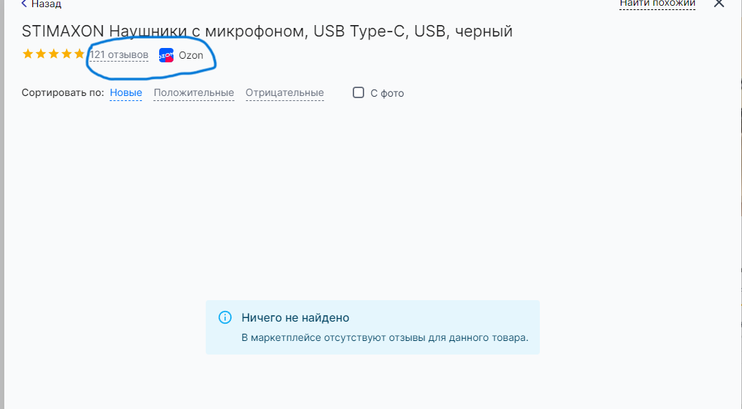
SL-019 | Win11 / Chrome | Проверка работы фильтра "С фото" | Фильтрация должна работать корректно: например, при клике на фильтр «С фото отображаются отзывы» должны показываться варианты только с фото. | Normal |  | 1) Перейти на страницу с отзывами о товаре, где присутствуют отзывы с и без фото. 2) Найти и активировать фильтр "С фото". 3) Дождаться обновления страницы с отзывами. 4) Проверить, что отзывы на странице отображаются только с фото 5) Проверить, что на странице нет отзывов без фото. | При клике на фильтр "С фото" должны показываться только отзывы с фото. После применения фильтра должны отображаться только отзывы, в которых присутствуют фотографии. Отзывы без фото не должны отображаться после применения фильтра. | 1)Passed 2)Passed 3)Passed 4)Failed 5)Failed | В даном случае при открытие отзывы отображается что отзыв еста он не показан при переходе но пря мую в магазин он табражается.
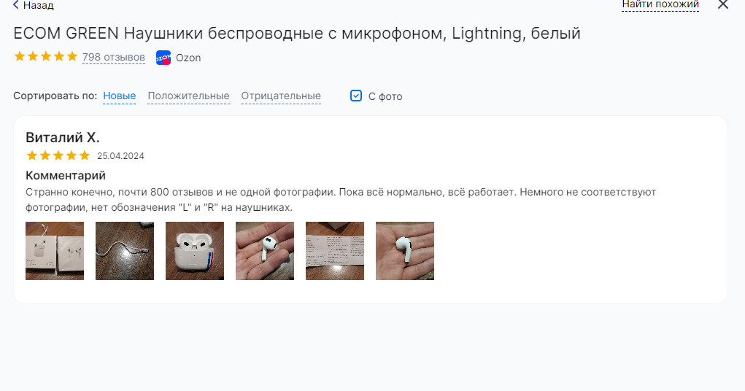
SL-020 | Win11 / Chrome | Проверка работы фильтра "С оценкой" | Фильтрация должна работать корректно: например, при клике на фильтр «С фото отображаются отзывы» должны показываться варианты только с фото. | Normal | Пользователь авторизован на сайте и находится на странице с отзывами товаров. | 1)Найти и кликнуть на фильтр "С фото". 2)Дождаться обновления списка товаров.оценкой" (например, 5 звезд). 3) Проверить, что все отображаемые отзывы содержат фотографии. 4)Снять фильтр "С фото". 5)Проверить обновление списка товаров. | 1)Фильтр должен активироваться. 2)Товары без фотографий в отзывах должны быть исключены из списка. 3)Все отзывы должны содержать фотографии. 4)Фильтр должен быть деактивирован. 5)Весь список товаров должен быть отображен, включая отзывы без фотографий. | 1) Passed 2) Passed 3) Failed 4) Passed 5) Passed | В данном случае все работает но на некоторых маркетплейсе не показывает отзывы .Вот два примера
SL-021 | Win11 / Chrome | Проверка подгрузки новых отзывов при клике на кнопку "Показать еще" | При клике на кнопку «Показать еще» подгружаются новые отзывы. | Normal |  | 1) Перейти на страницу с отзывами о товаре, где присутствует механизм подгрузки отзывов. 2) Найти кнопку "Показать еще" внизу страницы с отзывами.3) Кликнуть на кнопку "Показать еще". 4) Дождаться подгрузки новых отзывов. 5) Проверить, что новые отзывы отображаются на странице. 6) Проверить, что новые отзывы добавляются к уже существующим. 7) Повторить процесс несколько раз для проверки последовательной подгрузки отзывов. 8) Проверить, что кнопка "Показать ещё" исчезает, если больше нет новых отзывов для подгрузки. | При клике на кнопку "Показать еще" должны подгружаться новые отзывы. После клика на кнопку "Показать еще" на странице должны отобразиться новые отзывы. Новые отзывы должны добавляться к уже существующим и отображаться в конце списка. После каждого последующего клика на кнопку "Показать еще" должны подгружаться новые отзывы и добавляться к уже существующим. Если больше нет новых отзывов для подгрузки, кнопка "Показать еще" должна исчезнуть или стать неактивной. | 1) Passed 2) Passed 3) Passed 4) Passed 5) Failed 6) Passed 7) Passed 8) Passed | В данном случае при открытие отзывы отображается что отзыв есть при переходе загрузить еще отзывы добавляются не сразу нужно выйти из отзывов и открыть повторно тогда подгружает еще отзывы.
SL-022 | Win11 / Chrome | Проверка наличия подборок с популярными запросами на главной странице |  | Normal |  | 1) Перейти на главную страницу сайта. 2) Найти раздел или блок, который содержит популярные запросы. 3) Проверить, что блок с популярными запросами присутствует на странице. 4) Проверить, что в блоке присутствуют не менее чем 3-5 популярных запросов. 5) Проверить, что каждый запрос является активной ссылкой или элементом, по которому можно кликнуть для перехода. 6)Проверить, что запросы отображаются в порядке убывания популярности или в случайном порядке, если нет явного рейтинга. | На главной странице должны быть видны подборки с популярными поисковыми запросами. Блок или раздел с популярными запросами должен быть виден на главной странице. Блок с популярными запросами должен содержать не менее 3-5 запросов. Если есть рейтинг, запросы должны быть отсортированы по убыванию популярности. Если нет явного рейтинга, они могут быть отображены в случайном порядке. | 1) Passed 2) Passed 3) Passed 4) Passed 5) Passed 6) Passed
SL-023 | Win11 / Chrome | Проверка отображения минимальной цены товара в подборке | У товара в подборке должна показываться минимальная цена (не учитывая AliExpress, потому что там попадаются копеечные товары). | Normal |  | 1)Перейти на страницу с подборкой товаров. 2)Найти товары в подборке. 3)Проверить, что у каждого товара указана цена. 4)Убедиться, что цена каждого товара является минимальной из предложенных цен (за исключением товаров из AliExpress). 5)Проверить, что цена не учитывает товары из AliExpress или иные копеечные товары (если такие есть в списке). 6)Проверить, что цена указана в правильной валюте и формате (например, в рублях или долларах, с двумя знаками после запятой). | У товара в подборке должна отображаться минимальная цена (за исключением товаров из AliExpress) Каждый товар в подборке должен иметь указанную цену. Цена товара должна быть минимальной из предложенных цен (не учитывая цены товаров из AliExpress). Цены товаров из AliExpress или других копеечных товаров не должны учитываться при определении минимальной цены. Цена должна быть указана в правильной валюте и формате (например, в рублях или долларах, с двумя знаками после запятой) | 1) Passed 2) Passed 3) Passed 4) Passed 5) Passed 6) Passed
SL-024 | Win11 / Chrome | Проверка отображения фотографии подборки от самого популярного товара | Фото подборки должно выставляться от самого популярного товара (дефолтный поиск — по популярности; отображается самый продаваемый и обсуждаемый товар). | Normal |  | 1) Перейти на страницу с подборкой товаров. 2) Найти самый популярный товар в подборке (самый продаваемый и обсуждаемый). 3) Убедиться, что фотография этого товара является обложкой подборки. 4) Убедиться, что фотография отображается в хорошем качестве и четкости. 5) Проверить, что фотография соответствует ожидаемому товару (самому популярному). 6) Проверить, что фотография является репрезентативной и хорошо передает характеристики товара. 7) Повторить процесс для нескольких подборок, чтобы убедиться в корректности отображения фотографии для каждой из них. | Фотография подборки должна быть от самого популярного товара (самый продаваемый и обсуждаемый). Фотография самого популярного товара должна быть использована как обложка подборки. Фотография должна отображаться в хорошем качестве и быть четкой. Фотография должна соответствовать товару, который является самым популярным в подборке. Фотография должна быть репрезентативной для товара и хорошо передавать его характеристики, привлекая внимание пользователей. | 1) Passed 2) Passed 3) Passed 4) Passed 5) Passed 6) Passed 7) Passed

